visualizacao
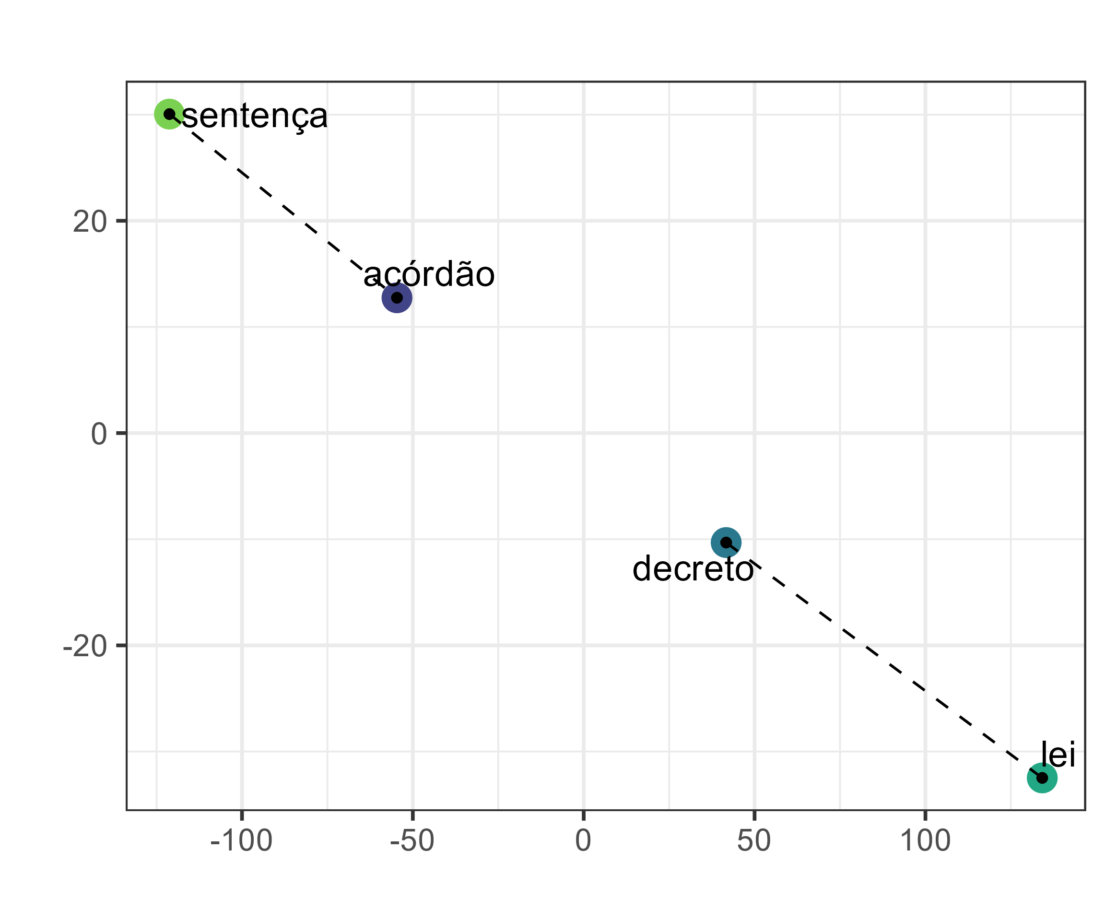
sentença | -> | 0.020 | 0.014 | -0.015 | 0.035 | -0.036 | -0.004 | ... | 2000 dimensões -> 2 dimensões

acórdão | -> | -0.013 | 0.026 | -0.013 | 0.008 | -0.029 | -0.013 | ...

lei | -> | -0.027 | 0.017 | -0.001 | 0.018 | -0.003 | 0.023 | ...

decreto | -> | 0.008 | 0.005 | -0.006 | -0.001 | -0.061 | 0.010 | ...

Palavra |  | Embedding (2000 dimensões) |  |  |  |  |  |  | Redução de dimensionalidade | Visualização 2D

